参考
年少者(法第56条～第64条)
最低年齢 | 労基法第56条 年少則第1、2、9条
使用者は、満15歳に達した日以後の最初の3月31日が終了しない児童を労働者として使用してはならない。 但し、児童の健康及び福祉に有害でなく、軽易な業務である場合には、所轄労働基準監督署長の許可を受けて、満13歳以上の児童を使用することができる(なお、映画、演劇の事業については、満13歳未満の児童でも使用は可能)。
年少者の証明 | 労基法第57条
使用者は、満18歳未満の年少者を使用する場合には、その者の年齢を証明する証明書(年齢証明書)を事業場に備え付けなければならない。 年齢証明書としては、住民票や住民票記載事項の証明書等でよいが、本籍地の記載は不要である。
深夜業の禁止 | 労基法第61条
深夜業とは、午後10時から午前5時までの間の勤務をいう。 満18歳未満の年少者は、非常災害の場合を除き、原則として深夜業をさせてはならない。 但し、交替制によって使用する満16歳以上の男性については可能である。 また、次の事業で使用する場合は、年少者であっても、深夜業が認められる。 農林業、畜産業、養蚕業、水産業、保健衛生の事業、電話交換の業務
年少者の危険有害業務の就業制限
満18歳に満たない年少者に対しては、別表3に掲げる業務(就業制限業務)に就業させてはならない。
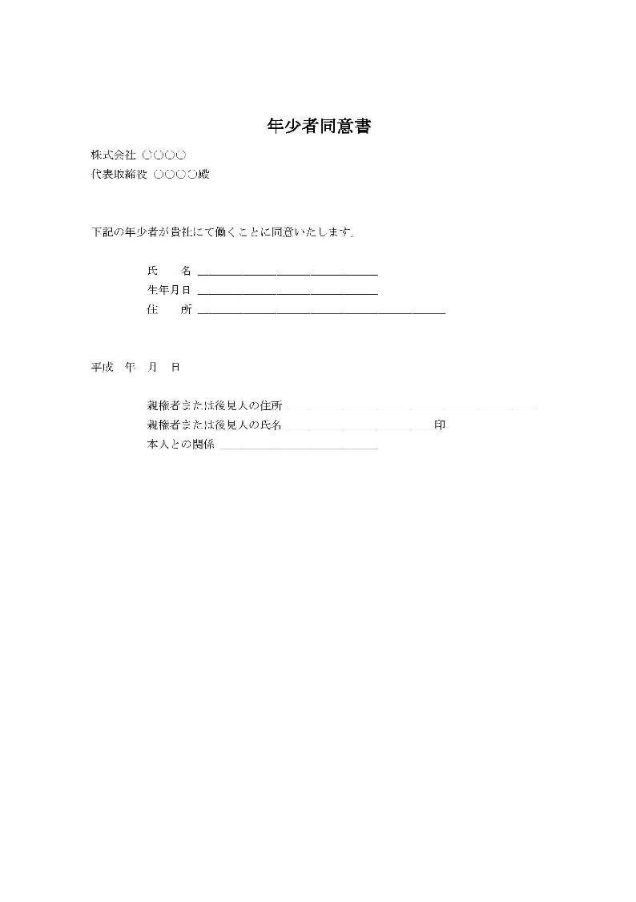
 | 就労承認書の例

【別表3】 年少者に就業させてはならない業務(就業制限業務)
1.重量物を取扱う業務の就業制限
 | 年齢及び性 |  | 重量(単位:キログラム)
 |  |  | 断続作業 | 継続作業
 | 満16歳未満 | 女 | 12kg | 8kg
 |  | 男 | 15kg | 10kg
 | 満16歳以上 | 女 | 25kg | 15kg
 | 満18歳未満 | 男 | 30kg | 20kg

2.安全上の有害な業務の就業制限
就業させてはならない業務(要旨) |  |  |  |  | 年少則 第8条
ボイラー(小型ボイラーを除く。以下同じ)の取扱いの業務 |  |  |  |  | 1号
ボイラーの溶接の業務 |  |  |  |  | 2号
クレーン・デリック等の運転の業務 |  |  |  |  | 3号
緩燃性でないフィルムの上映操作の業務 |  |  |  |  | 4号
エレベーター(最大積載荷重2トン以上等)の運転の業務 |  |  |  |  | 5号
動力により駆動される軌条運輸機関、貨物自動車(最大積載荷重2トン以上)等の運転の業務 |  |  |  |  | 6号
動力により駆動される巻上げ機(電気・エアホイストを除く)等の運転の業務 |  |  |  |  | 7号
充電電路(直流750V・交流300V超)又はその支持物の点検・修理・操作の業務 |  |  |  |  | 8号
運転中の原動機又は原動機から中間軸までの動力伝導装置の掃除・給油・ベルトの掛け換え等の業務 |  |  |  |  | 9号
クレーン・デリック等の玉掛の業務(補助作業者を除く) |  |  |  |  | 10号
液体燃焼器(最大毎時400リットル以上の消費量)の点火の業務 |  |  |  |  | 11号
動力により駆動される土木建築用機械・船舶荷扱用機械の運転の業務 |  |  |  |  | 12号
ゴム・ゴム化合物又は合成樹脂のロール練りの業務 |  |  |  |  | 13号
丸のこ盤(φ=250mm以上)・帯びのこ盤(φ=750mm以上)に木材を送給する業務 |  |  |  |  | 14号
動力により駆動されるプレスの金型、シャーの刃部の調整、掃除の業務 |  |  |  |  | 15号
操車場の構内における軌道車両の入れ換え等の業務 |  |  |  |  | 16号
軌道内での単独作業(ずい道内・見通し距離400m以内・車両通行頻繁箇所)の業務 |  |  |  |  | 17号
蒸気・圧縮空気により駆動されるプレス又は鍛造機械を用いる金属加工の業務 |  |  |  |  | 18号
動力により駆動されるプレス、シャーを用いる厚さ8mm以上の鋼鈑加工の業務 |  |  |  |  | 19号
手押しかんな盤又は単軸面取り盤の取扱いの業務 |  |  |  |  | 21号
岩石・鉱物の破砕機・粉砕機の材料を送給する業務 |  |  |  |  | 22号
土砂崩壊のおそれのある場所又は深さ5m以上の地穴内における業務 |  |  |  |  | 23号
墜落により危害を受けるおそれのある場所(高さ5m以上)における業務 |  |  |  |  | 24号
足場の組立・解体・変更作業(地上等の補助作業を除く)の業務 |  |  |  |  | 25号
立木(胸高直径350mm以上)の伐採の業務 |  |  |  |  | 26号
機械集材装置、運材索道等を用いて木材を搬出する業務 |  |  |  |  | 27号
火薬・爆薬・火工品を取扱う業務等で爆発のおそれのあるもの |  |  |  |  | 28号
危険物(労働安全衛生法施行令別表第1に掲げる爆発物等)を取扱う業務で、爆発・発火・引火のおそれのあるもの |  |  |  |  | 29号
圧縮ガス又は液化ガスを製造し、又は用いる業務 |  |  |  |  | 31号

3.衛生上有害な業務の就業制限
就業させてはならない業務(要旨) |  |  |  |  | 年少則第8条
水銀・砒素・黄りん・弗化水素酸・塩酸・硝酸等の有害物の取扱いの業務 |  |  |  |  | 32号
鉛・水銀・クロム等の有害物のガス・蒸気・粉じんを発散する場所における業務 |  |  |  |  | 33号
土石等のじんあい・粉末を著しく飛散する場所における業務 |  |  |  |  | 34号
ラジウム放射線・エックス線その他の有害放射線にさらされる業務 |  |  |  |  | 35号
多量の高熱物体を取扱う業務及び著しく暑熱な場所における業務 |  |  |  |  | 36号
多量の低温物体を取扱う業務及び著しく寒冷な場所における業務 |  |  |  |  | 37号
異常気圧下における業務 |  |  |  |  | 38号
さく岩機・鋲打機等身体に著しい振動を与える機械器具を用いる業務 |  |  |  |  | 39号
強烈な騒音を発する場所における業務 |  |  |  |  | 40号
病原体によって著しく汚染のおそれのある業務 |  |  |  |  | 41号

4.福祉上有害な業務の就業制限
就業させてはならない業務(要旨) |  |  |  |  | 年少則第8条
焼却・清掃又はと殺の業務 |  |  |  |  | 42号
監獄又は精神病院における業務 |  |  |  |  | 43号
酒席に侍する業務 |  |  |  |  | 44号
特殊の遊興的接客業における業務 |  |  |  |  | 45号

